Polska a UE
Średnie miesięczne ceny skupu mleka surowego

Dane Komisji Europejskiej

KRAJ | I | II | III | IV | V | VI | VII | VIII | IX | X | XI | XII | I-2005 | II | III | IV | V | VI | VII | VIII | IX | X | XI | XII | I-16 | II | III | IV | V | VI | VII | VIII | IX | X | XI | XII | I-17 | II | III | IV | V | VI | VII | VIII | IX | X | XI | XII | I-18 | II | III | IV | V
Francja | 29.220 | 29.040 | 27.180 | 24.740 | 25.750 | 26.440 | 28.420 | 30.560 | 30.770 | 30.400 | 30.160 | 29.770 | 30.840 | 30.260 | 28.460 | 26.590 | 26.180 | 26.720 | 28.190 | 30.520 | 32.650 | 32.4 | 32.5 | 32.1 | 29.1 | 28.9 | 28.0 | 28.4 | 28.8 | 28.7 | 28.4 | 29.4 | 30.2 | 31.6 | 32.3 | 32.7 | 34.2 | 33.3 | 30.5 | 33.6 | 32.4 | 32.3 | 34.0 | 35.0 | 36.6 | 36.2 | 36.4 | 36.0 | 35.3 | 35.0 | 33.9 | 32.3 | 32.4
Niemcy | 28.640 | 28.120 | 27.710 | 27.650 | 27.990 | 27.780 | 27.870 | 28.440 | 29.690 | 30.990 | 31.500 | 30.520 | 27.250 | 26.750 | 26.450 | 26.300 | 26.150 | 26.320 | 26.350 | 26.700 | 28.770 | 34.4 | 34.7 | 34.4 | 28.9 | 28.1 | 27.3 | 25.7 | 24.0 | 23.2 | 23.4 | 24.3 | 26.4 | 30.4 | 33.1 | 33.7 | 34.1 | 34.0 | 33.6 | 33.5 | 33.8 | 34.4 | 35.9 | 37.4 | 39.4 | 40.3 | 40.5 | 40.0 | 36.8 | 34.9 | 34.2 | 33.0 | 32.4
Polska |  |  |  |  | 16.900 | 20.700 | 22.000 | 22.230 | 22.800 | 23.400 | 24.700 | 25.500 | 26.620 | 26.410 | 25.800 | 25.190 | 24.910 | 23.950 | 23.970 | 24.590 | 24.970 | 28.9 | 30.1 | 29.8 | 26.1 | 25.6 | 25.7 | 24.4 | 23.3 | 23.1 | 23.3 | 25.0 | 26.4 | 28.3 | 29.6 | 30.7 | 30.2 | 30.6 | 30.5 | 30.7 | 31.0 | 31.3 | 31.6 | 32.6 | 33.7 | 34.8 | 36.0 | 36.1 | 34.0 | 33.0 | 32.4 | 32.0 | 30.7
Słowacja | 22.510 | 22.790 | 22.970 | 23.010 | 22.260 | 22.610 | 22.680 | 22.610 | 22.870 | 23.350 | 23.880 | 24.430 | 25.110 | 25.110 | 25.280 | 24.530 | 24.610 | 24.290 | 23.730 | 24.180 | 24.370 | 29.3 | 29.9 | 30.6 | 27.5 | 26.8 | 25.9 | 24.7 | 23.7 | 23.2 | 23.1 | 23.4 | 24.2 | 25.8 | 27.1 | 28.3 | 29.2 | 29.5 | 29.5 | 29.8 | 29.9 | 30.0 | 30.5 | 30.9 | 32.0 | 33.1 | 33.6 | 34.0 | 33.7 | 33.0 | 32.4 | 30.9 | 30.7
Czechy | 24.140 | 24.010 | 24.130 | 24.420 | 24.990 | 24.990 | 25.120 | 25.120 | 25.370 | 25.780 | 26.460 | 27.220 | 27.560 | 27.630 | 27.360 | 27.160 | 27.000 | 26.620 | 26.010 | 26.210 | 27.000 | 27.6 | 31.2 | 31.0 | 26.4 | 25.5 | 24.5 | 23.6 | 22.5 | 22.0 | 22.0 | 22.3 | 23.1 | 24.4 | 25.7 | 27.0 | 28.0 | 28.8 | 29.3 | 29.9 | 30.4 | 31.0 | 31.5 | 31.6 | 33.1 | 34.7 | 35.2 | 35.4 | 34.5 | 33.8 | 32.8 | 32.1 | 31.2

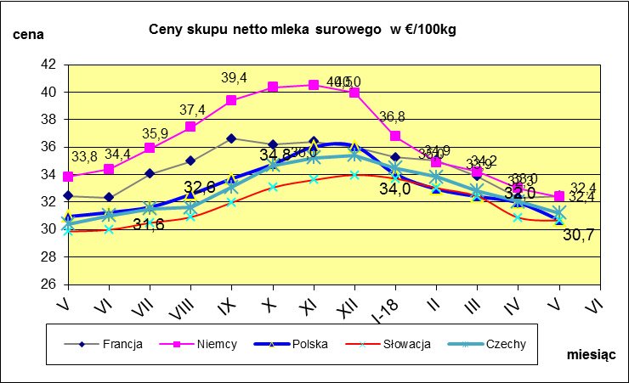
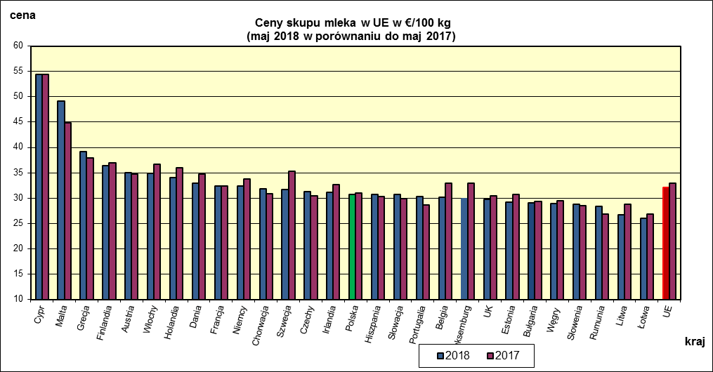
 | dane wstępne |  |  |  |  |  |  |  |  |  |  |  |  |  |  |  |  |  |  |  |  |  | V-2018 | V-2017
 |  |  |  |  |  |  |  |  |  |  |  |  |  |  |  |  |  |  |  |  |  | Cypr | 54.37 | 54.42
 |  |  |  |  |  |  |  |  |  |  |  |  |  |  |  |  |  |  |  |  |  | Malta | 49.13 | 44.81
 |  |  |  |  |  |  |  |  |  |  |  |  |  |  |  |  |  |  |  |  |  | Grecja | 39.17 | 37.9
 |  |  |  |  |  |  |  |  |  |  |  |  |  |  |  |  |  |  |  |  |  | Finlandia | 36.37 | 36.94
 |  |  |  |  |  |  |  |  |  |  |  |  |  |  |  |  |  |  |  |  |  | Austria | 35.02 | 34.68
 |  |  |  |  |  |  |  |  |  |  |  |  |  |  |  |  |  |  |  |  |  | Włochy | 34.89 | 36.62
 |  |  |  |  |  |  |  |  |  |  |  |  |  |  |  |  |  |  |  |  |  | Holandia | 34 | 36
 |  |  |  |  |  |  |  |  |  |  |  |  |  |  |  |  |  |  |  |  |  | Dania | 32.89 | 34.68
 |  |  |  |  |  |  |  |  |  |  |  |  |  |  |  |  |  |  |  |  |  | Francja | 32.43 | 32.43
 |  |  |  |  |  |  |  |  |  |  |  |  |  |  |  |  |  |  |  |  |  | Niemcy | 32.38 | 33.83
 |  |  |  |  |  |  |  |  |  |  |  |  |  |  |  |  |  |  |  |  |  | Chorwacja | 31.83 | 30.87
 |  |  |  |  |  |  |  |  |  |  |  |  |  |  |  |  |  |  |  |  |  | Szwecja | 31.68 | 35.34
 |  |  |  |  |  |  |  |  |  |  |  |  |  |  |  |  |  |  |  |  |  | Czechy | 31.21 | 30.42
 |  |  |  |  |  |  |  |  |  |  |  |  |  |  |  |  |  |  |  |  |  | Irlandia | 31.17 | 32.63
 |  |  |  |  |  |  |  |  |  |  |  |  |  |  |  |  |  |  |  |  |  | Polska | 30.69 | 30.95
 |  |  |  |  |  |  |  |  |  |  |  |  |  |  |  |  |  |  |  |  |  | Hiszpania | 30.68 | 30.29
 | Ceny sprzedaży netto odtłuszczonego mleka w proszku i masła ekstra w blokach*. |  |  |  |  |  |  |  |  |  |  |  |  |  |  |  |  |  |  |  |  | Słowacja | 30.65 | 29.86
 |  |  |  |  |  |  |  |  |  |  |  |  |  |  |  |  |  |  |  |  |  | Portugalia | 30.36 | 28.6
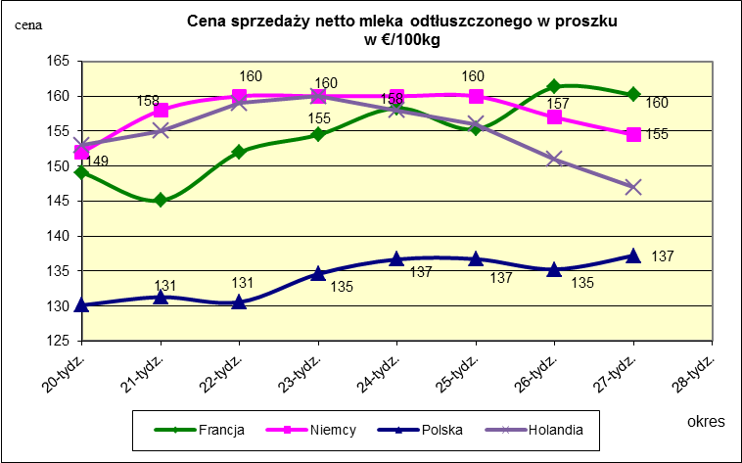
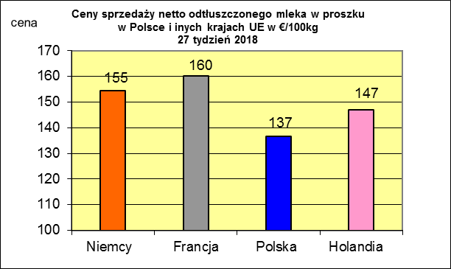
 |  |  |  |  |  |  |  |  |  |  |  |  |  |  |  |  |  |  |  |  |  | Belgia | 30.17 | 32.95
 |  |  |  |  |  |  |  |  |  |  |  |  |  |  |  |  |  |  |  |  |  | Luksemburg | 29.88 | 32.98
 |  |  |  |  |  |  |  |  |  |  |  |  |  |  |  |  |  |  |  |  |  | UK | 29.74 | 30.41
 |  |  |  |  |  |  |  |  |  |  |  |  |  |  |  |  |  |  |  |  |  | Estonia | 29.23 | 30.76

 |  |  |  |  |  |  |  |  |  |  |  |  |  |  |  |  |  |  |  |  |  | Bułgaria | 29.07 | 29.33
 |  |  |  |  |  |  |  |  |  |  |  |  |  |  |  |  |  |  |  |  |  | Węgry | 28.9 | 29.5
 |  |  |  |  |  |  |  |  |  |  |  |  |  |  |  |  |  |  |  |  |  | Słowenia | 28.74 | 28.47
 |  |  |  |  |  |  |  |  |  |  |  |  |  |  |  |  |  |  |  |  |  | Rumunia | 28.32 | 26.9
 |  |  |  |  |  |  |  |  |  |  |  |  |  |  |  |  |  |  |  |  |  | Litwa | 26.74 | 28.82
 |  |  |  |  |  |  |  |  |  |  |  |  |  |  |  |  |  |  |  |  |  | Łotwa | 25.96 | 26.79
 |  |  |  |  |  |  |  |  |  |  |  |  |  |  |  |  |  |  |  |  |  | UE | 32.07 | 32.97

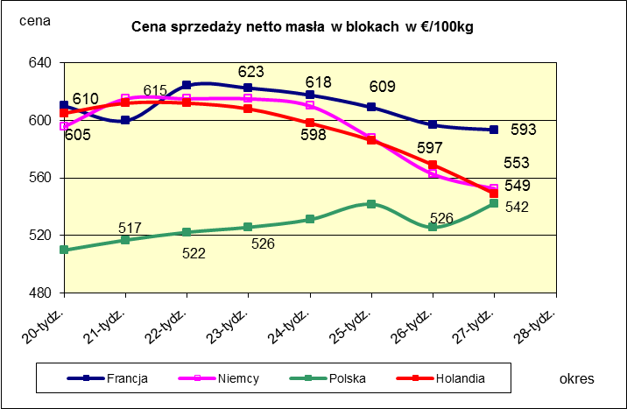
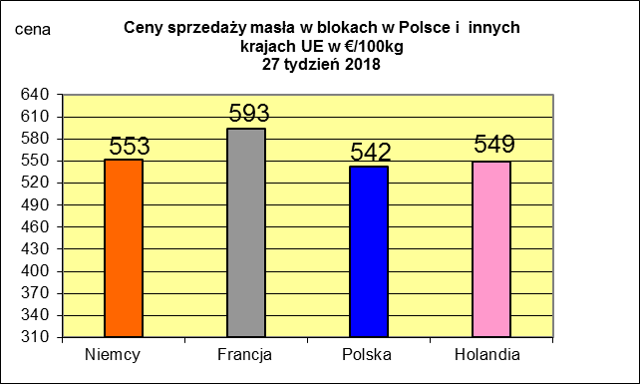
 |  |  |  |  |  |  |  |  |  |  |  |  |  |  |  |  |  |  |  |  |  |  | 2017r. | 2016r.
 |  |  |  |  |  |  |  |  |  |  |  |  |  |  |  |  |  |  |  |  |  | Cypr | 55.88 | 56
 |  |  |  |  |  |  |  |  |  |  |  |  |  |  |  |  |  |  |  |  |  | Grecja | 38.79 | 38.65
 |  |  |  |  |  |  |  |  |  |  |  |  |  |  |  |  |  |  |  |  |  | Holandia | 37.96 | 28.38
 |  |  |  |  |  |  |  |  |  |  |  |  |  |  |  |  |  |  |  |  |  | Szwecja | 37.94 | 30.7
 |  |  |  |  |  |  |  |  |  |  |  |  |  |  |  |  |  |  |  |  |  | Finlandia | 37.63 | 37.2
 |  |  |  |  |  |  |  |  |  |  |  |  |  |  |  |  |  |  |  |  |  | Austria | 37.34 | 31.17
 |  |  |  |  |  |  |  |  |  |  |  |  |  |  |  |  |  |  |  |  |  | Włochy | 37.02 | 31.99
 |  |  |  |  |  |  |  |  |  |  |  |  |  |  |  |  |  |  |  |  |  | Dania | 36.79 | 28.68
 |  |  |  |  |  |  |  |  |  |  |  |  |  |  |  |  |  |  |  |  |  | Irlandia | 36.42 | 28.1
 |  |  |  |  |  |  |  |  |  |  |  |  |  |  |  |  |  |  |  |  |  | Niemcy | 36.41 | 27.38
 |  |  |  |  |  |  |  |  |  |  |  |  |  |  |  |  |  |  |  |  |  | Luksemburg | 35.42 | 28
 |  |  |  |  |  |  |  |  |  |  |  |  |  |  |  |  |  |  |  |  |  | Belgia | 35.05 | 26.7
 |  |  |  |  |  |  |  |  |  |  |  |  |  |  |  |  |  |  |  |  |  | Francja | 34.4 | 30.18
 |  |  |  |  |  |  |  |  |  |  |  |  |  |  |  |  |  |  |  |  |  | Estonia | 32.68 | 23.76
 |  |  |  |  |  |  |  |  |  |  |  |  |  |  |  |  |  |  |  |  |  | Polska | 32.37 | 25.96
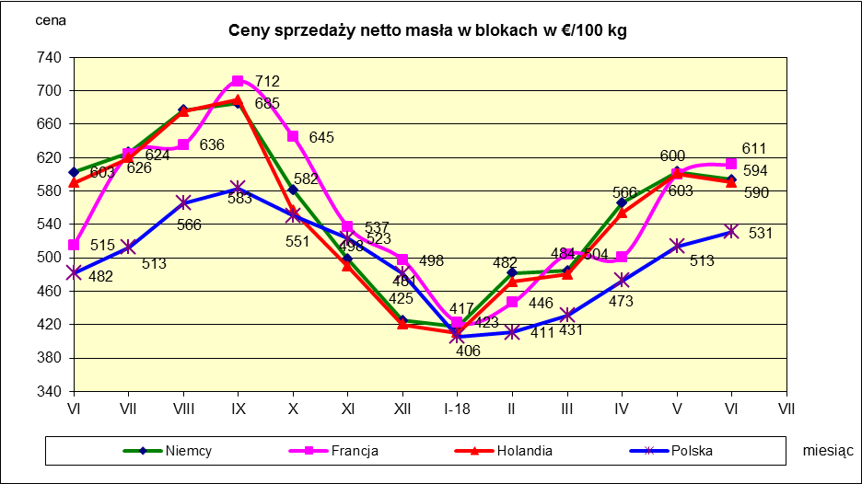
 |  |  |  |  |  |  |  |  |  |  |  |  |  |  |  |  |  |  |  |  |  | UK | 31.89 | 27.18
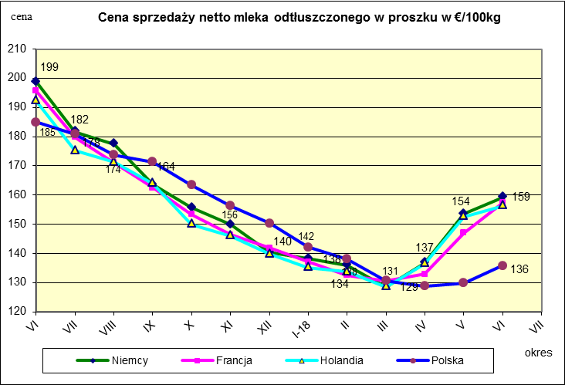
 |  |  |  |  |  |  |  |  |  |  |  |  |  |  |  |  |  |  |  |  |  | Czechy | 31.59 | 24.08
 |  |  |  |  |  |  |  |  |  |  |  |  |  |  |  |  |  |  |  |  |  | Słowacja | 30.99 | 25.31
 |  |  |  |  |  |  |  |  |  |  |  |  |  |  |  |  |  |  |  |  |  | Hiszpania | 30.96 | 29.12
 |  |  |  |  |  |  |  |  |  |  |  |  |  |  |  |  |  |  |  |  |  | Litwa | 30.61 | 21.72
 |  |  |  |  |  |  |  |  |  |  |  |  |  |  |  |  |  |  |  |  |  | Węgry | 30.48 | 23.8
 |  |  |  |  |  |  |  |  |  |  |  |  |  |  |  |  |  |  |  |  |  | Słowenia | 30.32 | 25.28
 |  |  |  |  |  |  |  |  |  |  |  |  |  |  |  |  |  |  |  |  |  | Łotwa | 29.76 | 21.63
 |  |  |  |  |  |  |  |  |  |  |  |  |  |  |  |  |  |  |  |  |  | Portugalia | 29.68 | 27.77
 |  |  |  |  |  |  |  |  |  |  |  |  |  |  |  |  |  |  |  |  |  | Rumunia | 29.19 | 25.66
 |  |  |  |  |  |  |  |  |  |  |  |  |  |  |  |  |  |  |  |  |  | UE | 34.86 | 28.46

*Źródło:clal.it, FranceAgriMer, prodzuivel.nl

Średnie mies. 2016-2018
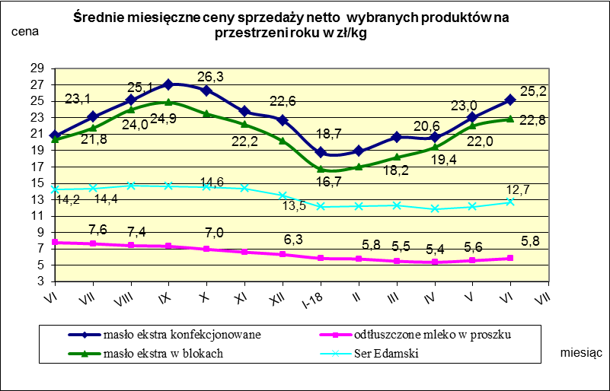

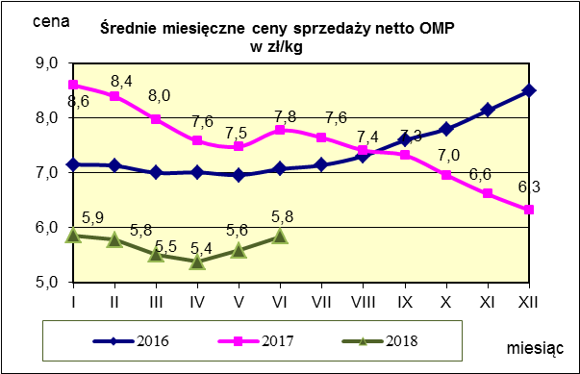
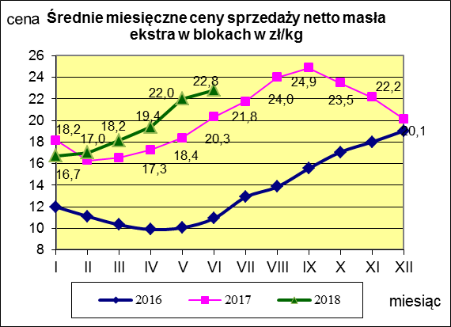
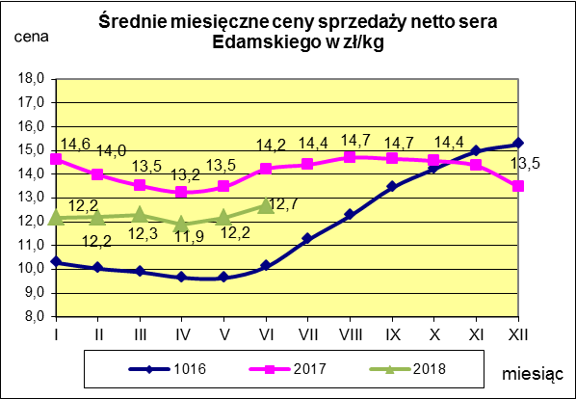

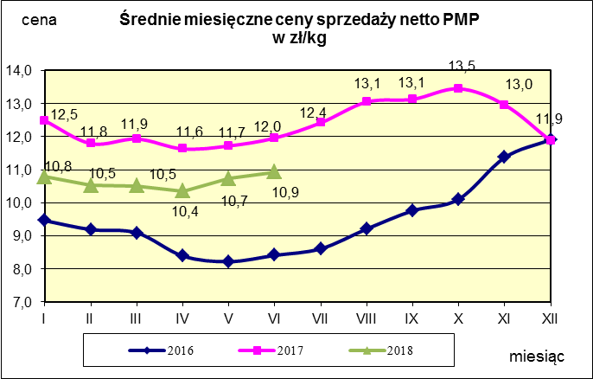
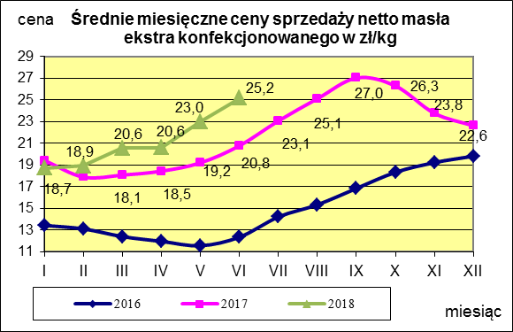
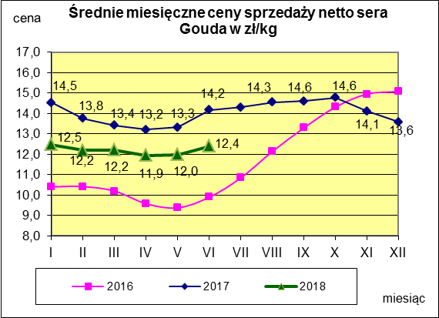

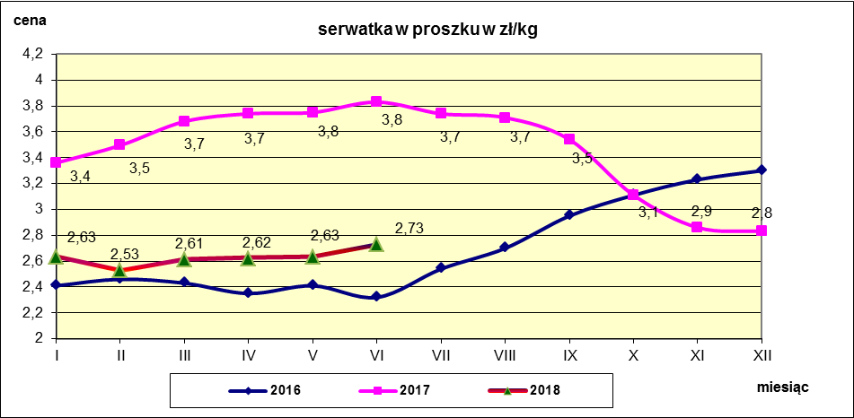

c. sprzedaży sery i twarogi
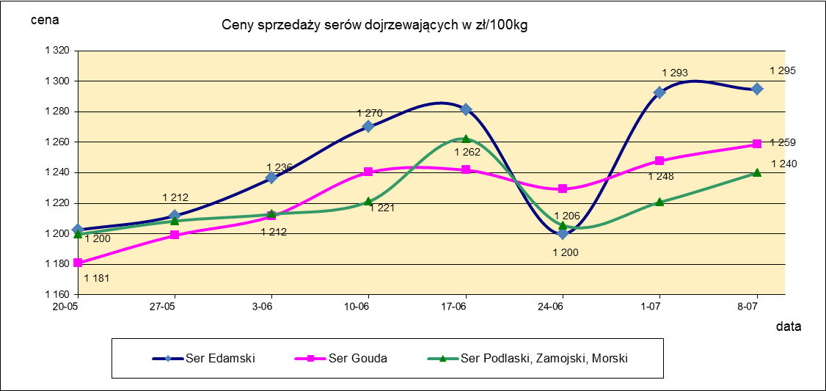
Ceny sprzedaży (NETTO) wybranych produktów mleczarskich za okres: 2-8.07.2018r.
Średnie ceny liczone są jako średnia ważona za 100 kg.
Daty podane w tabelach oznaczają ostatni dzień analizowanego tygodnia (poniedziałek - niedziela)
TOWAR | Rodzaj | POLSKA |  |  | MAKROREGION
 |  |  |  |  | PÓŁNOCNY |  |  | CENTRALNY |  |  | POŁUDNIOWO-WSCHODNI |  |  | ZACHODNI
 |  | Cena [zł/100kg] |  | Tygodn. zmiana | Cena [zł/100kg] |  | Tygodn. zmiana | Cena [zł/100kg] |  | Tygodn. zmiana | Cena [zł/100kg] |  | Tygodn. zmiana | Cena [zł/100kg] |  | Tygodn. zmiana
 |  | 2018-07-08 | 2018-07-01 | ceny [%] | 2018-07-08 | 2018-07-01 | ceny [%] | 2018-07-08 | 2018-07-01 | ceny [%] | 2018-07-08 | 2018-07-01 | ceny [%] | 2018-07-08 | 2018-07-01 | ceny [%]
SERY DOJRZEWAJĄCE | EDAMSKI | 1,294.76 | 1,292.64 | 0.2 | 1,300.79 | 1,297.05 | 0.3 | 1,273.63 | 1,294.29 | -1.6 | nld | nld | - | 1,282.40 | 1,281.51 | 0.1
 | GOUDA | 1,258.54 | 1,247.85 | 0.9 | 1,259.64 | 1,244.83 | 1.2 | 1,257.82 | 1,248.25 | 0.8 | 1,260.40 | 1,244.05 | 1.3 | 1,243.60 | 1,268.09 | -1.9
 | CHEDDAR | 1,403.18 | 1,300.98 | 7.9 | nld | nld | - | nld | nld | - | -- | -- | -- | -- | -- | --
 | EMENTALER | 1,490.90 | 1,523.94 | -2.2 | 1,525.89 | 1,598.02 | -4.5 | nld | nld | - | nld | nld | - | nld | nld | -
 | PODLASKI, ZAMOJSKI, MORSKI | 1,240.01 | 1,220.77 | 1.6 | 1,233.68 | 1,233.53 | 0.0 | nld | nld | - | 1,307.18 | 1,195.17 | 9.4 | nld | nld | -
 | PARMEZAN | -- | -- | -- | -- | -- | -- | -- | -- | -- | -- | -- | -- | -- | -- | --
 | RADAMER | nld | nld | - | -- | -- | -- | -- | -- | -- | nld | nld | - | -- | -- | --
Ser typu MOZZARELLA |  | 1,442.79 | 1,390.61 | 3.8 | 1,445.52 | 1,396.19 | 3.5 | 1,456.97 | 1,463.17 | -0.4 | 1,388.60 | 1,319.65 | 5.2 | -- | -- | --
Ser typu FETA |  | 1,029.82 | 1,029.48 | 0.0 | nld | nld | - | nld | nld | - | nld | nld | - | -- | -- | --
SERY PLEŚNIOWE |  | 1,885.88 | 1,973.17 | -4.4 | nld | nld | - | -- | -- | -- | -- | -- | -- | 1,975.63 | 2,106.24 | -6.2
SERY i TWAROGI ŚWIEŻE | twaróg min. 40% tł. | 910.36 | 925.80 | -1.7 | 934.72 | 943.32 | -0.9 | 973.18 | 981.67 | -0.9 | 934.21 | 931.95 | 0.2 | 738.33 | 772.42 | -4.4
 | serek granulowany min. 40% tł. | 672.69 | 673.35 | -0.1 | nld | nld | - | nld | nld | - | nld | nld | - | nld | nld | -

c. sprzedaży produkty stałe
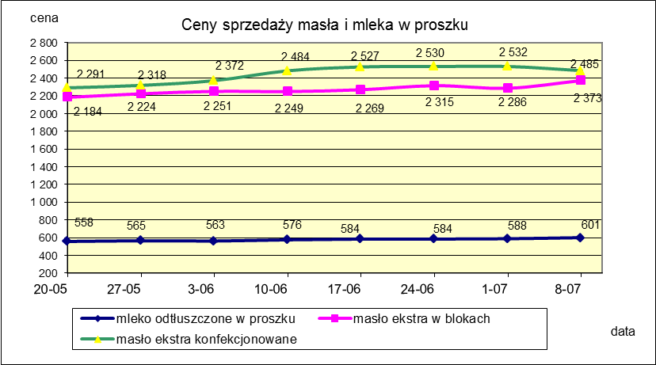
Ceny sprzedaży (NETTO) wybranych produktów mleczarskich za okres: 2-8.07.2018r.
Średnie ceny liczone są jako średnia ważona za 100 kg.
Daty podane w tabelach oznaczają ostatni dzień analizowanego tygodnia (poniedziałek - niedziela)

TOWAR | Rodzaj towaru | POLSKA |  |  | MAKROREGION
 |  |  |  |  | PÓŁNOCNY |  |  | CENTRALNY |  |  | POŁUDNIOWO-WSCHODNI |  |  | ZACHODNI
 |  | Cena [zł/100kg] |  | Tygodn. zmiana | Cena [zł/100kg] |  | Tygodn. zmiana | Cena [zł/100kg] |  | Tygodn. zmiana | Cena [zł/100kg] |  | Tygodn. zmiana | Cena [zł/100kg] |  | Tygodn. zmiana
 |  | 2018-07-08 | 2018-07-01 | ceny [%] | 2018-07-08 | 2018-07-01 | ceny [%] | 2018-07-08 | 2018-07-01 | ceny [%] | 2018-07-08 | 2018-07-01 | ceny [%] | 2018-07-08 | 2018-07-01 | ceny [%]
Masło 82% tł., 16% wody | w blokach | 2,373.30 | 2,286.42 | 3.8 | 2,387.20 | 2,263.66 | 5.5 | 2,254.13 | 2,485.78 | -9.3 | 2,333.36 | 2,342.04 | -0.4 | 2,306.55 | 2,446.57 | -5.7
 | konfekc. | 2,484.54 | 2,531.64 | -1.9 | 2,491.89 | 2,549.11 | -2.2 | 2,512.80 | 2,530.30 | -0.7 | 2,401.80 | 2,406.78 | -0.2 | 2,427.19 | 2,489.87 | -2.5
Masło 80% tł., 16%wody, 2% soli | w blokach | -- | -- | -- | -- | -- | -- | -- | -- | -- | -- | -- | -- | -- | -- | --
Masło | Ogółem | 2,444.35 | 2,443.83 | 0.0 | 2,451.59 | 2,434.75 | 0.7 | 2,488.24 | 2,527.59 | -1.6 | 2,377.52 | 2,396.33 | -0.8 | 2,374.60 | 2,470.72 | -3.9
Mleko w proszku | pełne | 1,118.63 | 1,105.22 | 1.2 | 1,050.87 | 1,064.09 | -1.2 | 1,188.66 | 1,181.70 | 0.6 | nld | nld | - | nld | nld | -
 | odtłuszczone | 600.64 | 588.35 | 2.1 | 619.56 | 604.55 | 2.5 | 588.95 | 570.63 | 3.2 | 571.41 | 552.80 | 3.4 | 583.95 | 580.34 | 0.6
 | Ogółem | 647.17 | 641.23 | 0.9 | 648.78 | 636.03 | 2.0 | 647.71 | 631.32 | 2.6 | 643.67 | 731.20 | -12.0 | 644.08 | 624.74 | 3.1
Mleko zagęszczone | słodzone | nld | nld | - | -- | -- | -- | -- | -- | -- | -- | -- | -- | nld | nld | -
 | niesłodzone | 553.73 | 559.10 | -1.0 | nld | nld | - | -- | -- | -- | -- | -- | -- | nld | nld | -
 | Ogółem | 613.79 | 660.20 | -7.0 | nld | nld | - | -- | -- | -- | -- | -- | -- | nld | nld | -
Bezwodny tłuszcz mleczny |  | nld | nld | - | nld | nld | - | -- | -- | -- | -- | -- | -- | -- | -- | --
Serwatka w proszku |  | 289.45 | 279.84 | 3.4 | 299.91 | 291.84 | 2.8 | 215.90 | 227.56 | -5.1 | 236.32 | 223.13 | 5.9 | -- | -- | --
Laktoza |  | -- | -- | -- | -- | -- | -- | -- | -- | -- | -- | -- | -- | -- | -- | --
Kazeina i kazeiniany |  | -- | -- | -- | -- | -- | -- | -- | -- | -- | -- | -- | -- | -- | -- | --

mleko do skupu
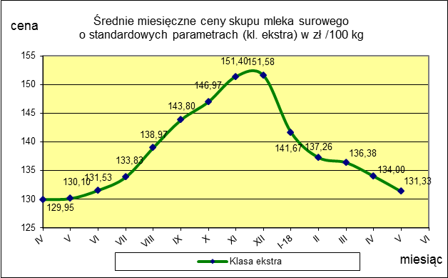
ŚREDNIA WAŻONA CENA SKUPU MLEKA ( NETTO) O STANDARDOWYCH PARAMETRACH (d. KL. EKSTRA) w zł/100kg

 |  |  | TOWAR |  | POLSKA
 |  |  |  |  | Cena [zł/100kg] |  | Miesięczna. zmiana ceny
 |  |  |  |  | maj | kwiecień
 |  |  | Mleko surowe do skupu o standardowych parametrach |  | 131.33 | 134.00 | -2.0

TOWAR | MAKROREGION
 | PÓŁNOCNY |  |  | CENTRALNY |  |  | POŁUDNIOWO-WSCHODNI |  |  | ZACHODNI
 | Cena [zł/100kg] |  | Miesięczna zmiana | Cena [zł/100kg] |  | Miesięczna zmiana | Cena [zł/100kg] |  | Miesięczna zmiana | Cena [zł/100kg] |  | Miesięczna zmiana
 | maj | kwiecień | ceny [%] | maj | kwiecień | ceny [%] | maj | kwiecień | ceny [%] | maj | kwiecień | ceny [%]
Mleko surowe do skupu o standardowych parametrach | 137.14 | 139.90 | -2.0 | 122.84 | 125.73 | -2.3 | 125.59 | 128.10 | -2.0 | 124.55 | 127.21 | -2.1

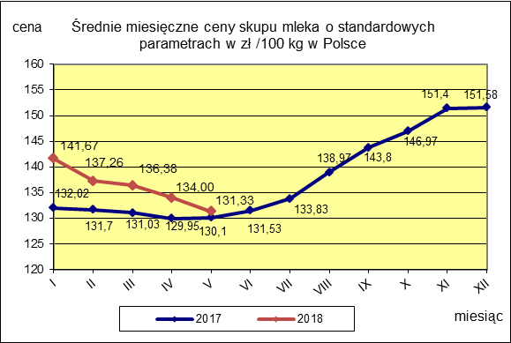

 |  |  |  |  |  |  | POLSKA
 |  |  |  |  |  | TOWAR | maj 2018 | maj 2017 | maj 2016 | Zmiana ceny [%] w 2018r. w stos. do lat:
 |  |  |  |  |  |  |  |  |  | 2017r. | 2016r.
 |  |  |  |  |  | Mleko o standardowych parametrach | 131.33 | 130.10 | 102.76 | 0.9 | 27.8

